2.2 create_analyze_info.py
create_analyze_info_check.py

 | 目的 | deviation(ずれ)と、外乱の終了点を確認するためのcreate_analyze_info_check.xlsxを作成する
 |  | 作成されたを参考に、summary.xlsxのanalyze_infoシートを作成する
 | 使用方法
 |  | ①analyzeフォルダのanalyze_setting.txtを開く
 |  | ②以下のように、directory_nameの下に解析したいデータフォルダの名前を書く

 |  | ③create_analyze_info_check.pyを実行する。処理に時間がかかる場合がある。
 |  | ④"blood_csv"フォルダと同じ場所に"blood_excel"フォルダが生成され、その中にanalyze_info_check.xlsxファイルが生成されていることを確認する。
 |  | 以下がanalyze_info_check.xlsxの中身の例。外乱が与えられている可能性がある箇所のみを各シートで表示している。
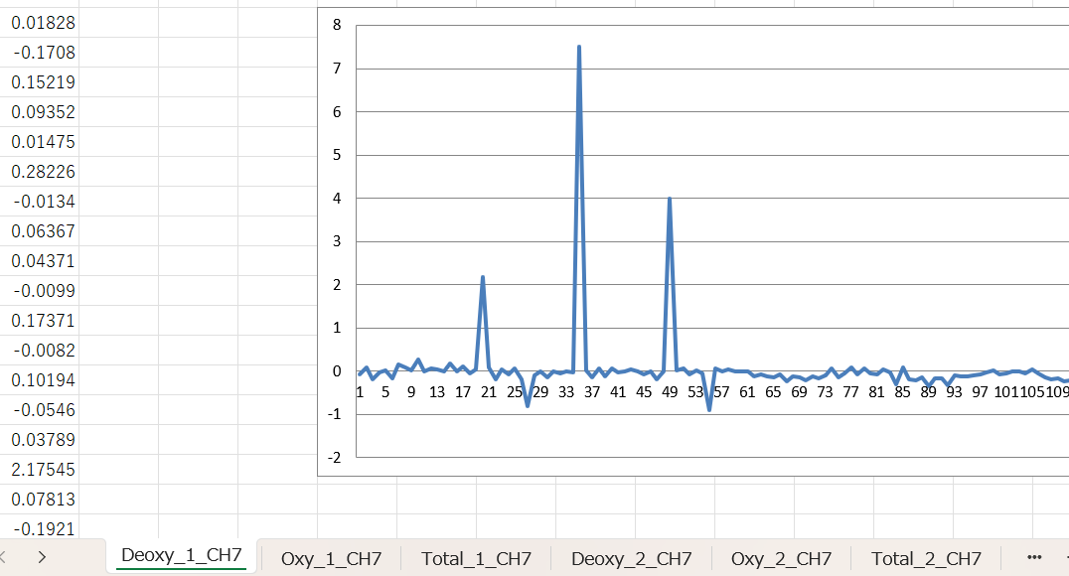

 |  | ⑤"research_program"フォルダに、summary.xlsxというファイルがあるので、それを"blood_excel"フォルダ内にコピーする。
 |  | ⑥analyze_info_check.xlsxを見ながら、summary.xlsxのanalyze_infoシートを埋める。
 |  |  | disturbance end | 外乱の終了点
 |  |  | deviation | 足並みがそろった点(2点連続した点)からオドボール開始点までのデータ数
 |  |  | target number | オドボール課題における何個目の刺激がターゲットかを入力する。この作業はtargetlog.logを見ながら行う。
 |  |  | 以下が完成例である。

 |  |  | なお、target_numberやdataの数は適宜変更してもよい

